存储路径示意
角色文件夹

角色资源存储目录
主角存储目录： | Extends/Actor/Hero……
按照5个骨骼存储资源，更下一层文件夹以职业区分具体资源
Moster存储目录： | Extends/Actor/Monster……
无法收集且不为BOSS的特殊骨骼怪物资源粗出目录
Boss存储目录： | Extends/Actor/Boss……
特殊骨骼的BOSS怪物资源存储目录
武器模型存储目录 | Extends/Actor/Weapon……

场景资源存储目录
游戏中共5个风格的场景，每个场景下有七种场景元件，按照场景元件的种类和所属场景定义存储目录
如Extends/Scene/Scene1/Room目录下为第一个场景的房间资源存储目录
预设位置：/Assets/Resources/Prefabs/Scene/Scene1/Room/
模型位置：/Assets/Extends/Scene/Scene1/Room/
材质位置：/Assets/Extends/Scene/Scene1/Room/Texture/
贴图位置：/Assets/Extends/Scene/Scene1/Room/Material/
其中Scene1应根据场景名称被替换为Forest等…

UI文件夹

UI资源存储
图标UI目录： | Extends/UI/Icon……
地图UI目录： | Extends/UI/Map……
界面储存目录： | Extends/UI/Interface……
动态UI目录： | Extends/UI/Dynamic……
技能图标目录： | Extends/UI/Skill……
卡牌牌身插画目录 | Extends/UI/Illusration……
共用UI | Extends\UI\Common……
杂项UI目录： | Extends/UI/Others……

UI以图集形式储存在相应目录中,图标UI目录,技能图标目录,卡牌牌身插画目录，参考《资源规格》

特效文件夹

特效资源存储
角色特效存储目录： | Extend/Effect/Actor
主角基础动作特效存储目录： | Extends/Effect/Actor/Hero/Basic/……
主角技能动作特效存储目录： | Extends/Effect/Actor/Hero/Skill/……
主角武器装备特效存储目录： | Extends/Effect/Actor/Hero/Weapon/……
特殊怪物基础动作特效存储目录： | Extends/Effect/Actor/Monster/Basic/……
特殊怪物技能特效存储目录： | Extends/Effect/Actor/Monster/Skill/……
Boss怪物基础动作特效存储目录： | Extends/Effect/Actor/Boss/Basic/……
Boss怪物技能动作特效存储目录： | Extends/Effect/Actor/Boss/Basic/……
特殊特效存储目录： | Extends/Effect/Special/……
场景特效存储目录： | Extends/Effect/Scene/……

预设存储目录
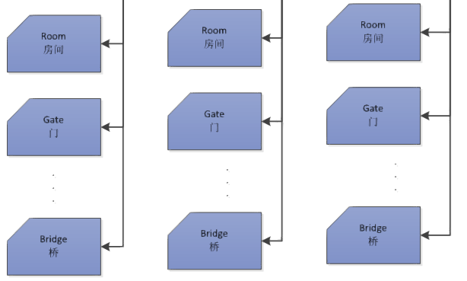
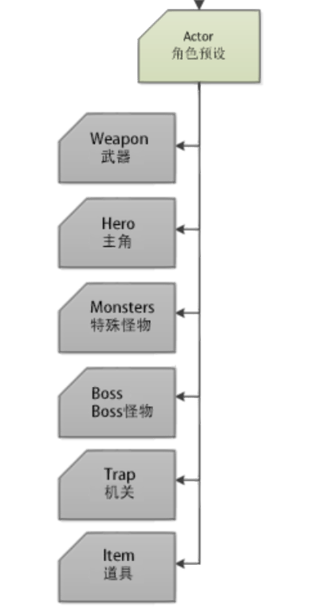


资源相关预设存储于游戏Resources/Prefabs下
主角预设存储目录 | Resources/Prefabs/Actor/Hero | 每个角色以一个单独的预设存储
特殊怪物存储目录 | Resources/Prefabs/Actor/Monster
Boss怪物存储目录 | Resources/Prefabs/Actor/Boss
武器预设存储目录 | Resources/Prefabs/Actor/Weapon
场景预设存储目录 | Resources/Prefabs/Scene | 每个场景资源以预设形式存储，所在路径与原始资源在Extends下的路径相同
UI界面预设目录 | Resources/Prefabs/UI | 此路径下为已经拼接好的UI界面预设
特效预设存储目录 | Resources/Prefabs/Effect | 特效预设存储在与原始资源在Extends相同的路径下

